site_import_informations
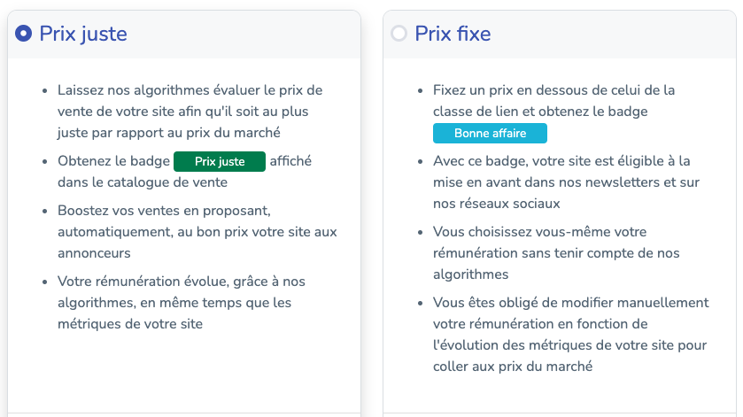
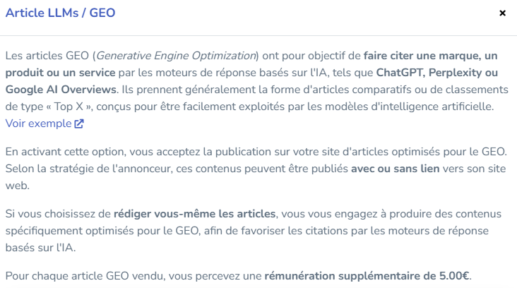
URL | En vente | Code ISO langue | Informations editeur | Planification article | Redaction fournie | Redaction GEO | Mention partenaire | Presse | Remuneration editeur | CBD | Crypto Trading | Jeux argent | Sexe | Categories

Url de votre site : https://www.monsite.fr | Mettre "oui" pour activer la vente de votre site, "non" pour le laisser en brouillon afin de l'activer manuellement par la suite. | Mettre le code ISO de la langue de votre site. Langues disponibles : FR, EN, DE, ES, IT, DK, PL, PT, NO, NL, HU, JP | Vous pouvez renseigner toute information utile à l'annonceur concernant votre site (Max 850 caractères). Ex: thématiques interdites, concurrence non souhaitée, type d'ancres autorisées (sur-optimisée, optimisée et désoptimisée), ... | Mettre "oui" si vous pouvez planifier la date de publication d'un article sur votre site. Sinon mettre "non". | Mettre "oui" si vous rédigez l'article (Min 500 mots). Sinon mettre "non", dans ce cas, l'article vous sera fourni par MisterGoodLink (Min 500 mots) | Mettre "oui" si vous acceptez de publier des articles type GEO avec ou sans lien. Sinon mettre "non. Exemple d'article : https://www.mistergoodlink.com/10-outils-seo-a-comparer-en-2026-en-france/ Partenaire rédaction GEO : https://www.horusium.com/fonctionnalites/redaction-geo/ | Mettre "oui" si vous affichez la mention "Article sponsorisé" ou une autre mention similaire. Sinon mettre "non". | Mettre "oui" si votre site est un site d'information ou journal en ligne à caractère journalistique. Sinon mettre "non". | Si vous souhaitez un prix fixe, remplir avec le montant de la rémunération que vous souhaitez. Si vous souhaitez un prix juste, laissez vide ou remplir avec zero, nos algorithmes calculerons le prix de vente selon vos metrics. Plus d'informations ci-dessous : | Vous pouvez choisir d’accepter ou de refuser certaines thématiques sensibles. Si vous acceptez une thématique, vous pouvez ajouter un tarif supplémentaire. Ce montant est un supplément lié à la thématique sensible. 💡 Si vous souhaitez accepter une thématique sans tarif supplémentaire, laissez la valeur à 0. Sinon mettre "non". |  |  |  | Remplir les Ids de thématiques séparés par un pipe "|". Retrouvez la liste des thématiques et leurs Ids dans l'onglet "thematiques_liste".

